Sheet1
问题说明：
 | 1 描述问题抖动的原因
 |  | 武器为了动作，插值正确， 一般都会把武器链接刀手上， 来制作各种动作
 |  | 制作死亡或者一些特殊动作时候， 经常会做一些，武器离开手，状态静止，但是此时， 人物可能还在动画，
 |  | 但是由于武器和身体的手是父子关系， 动作使用经常使用link 来处理，lingk 本身没有问题 但是动画导出 会每帧塌陷。
 |  | 最后由于插值出现问题

 | 2 在还原一个环境

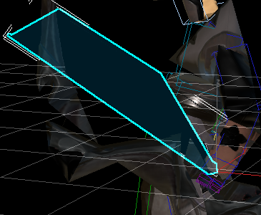
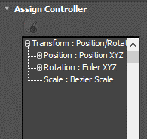
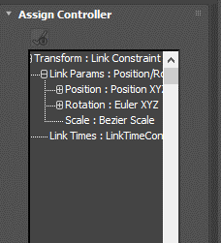

 |  |  | 把数据set除去，
 |  |  | 设置link
 |  |  | 把数据get回来
 |  |  | 不用处理效果就正确了

 |  | 播放抖动
 |  | 手动每帧播放不都抖动
 |  | 使用link 解决抖动
 |  | 再次导出测试抖动

 | 3 结论：
 |  | 1 武器链接到骨骼上 抖动不可避免，
 |  | 2 可以通过设计解决， 比如人物抖动时候， 武器也在抖动， 做到一起动一起停， 障眼法
 |  | 3 可以把所有武器链接到世界，来解决抖动问题， 但是， 由于武器的世界坐标点在 远点， 手的坐标点在手臂， 在旋转插值又会出现问题， 不推荐

